界面&功能
界面相关 |  |  |  |  | 功能规则
 | 功能入口
 | 主界面点击每日目标打开
 | 每日目标主界面

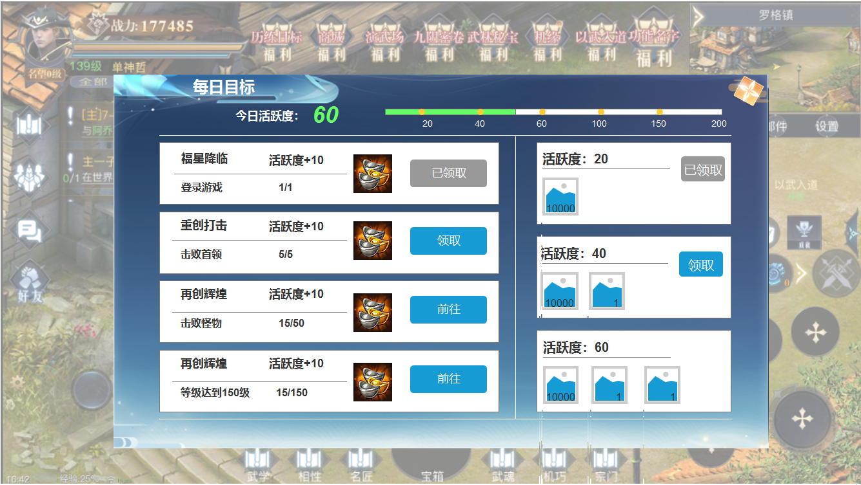
1
2
5
 |  | 1 | 标题栏 |  | 1 | 标题
 |  | 2 | 进度条 |  | 2 | 进度条
 |  |  | ▶ | 包含进度条，节点，节点数值，今日活跃度数值 |  | ▶ | 包含进度条，节点，节点数值，今日活跃度数值
 |  | 3 | 任务栏 |  | 3 | 任务列表，可上下滑动
 |  |  | ▶ | 包含框体，道具icon，领取按钮，分割线，任务文字 |  | ▶ | 包含领取按钮，任务名称和进度。
 |  | 4 | 活跃度奖励 |  |  | ▶ | 完成前按钮为前往按钮，点击前往功能界面。
4
 |  |  | ▶ | 包含领取按钮及道具icon |  | ▶ | 完成后变为领取按钮，点击领取后，活跃度数值跟【2】同步
3
 |  | 5 | 关闭按钮 |  |  | ▶ | 领取后，按钮变为已领取。置灰

 |  |  |  |  | 4 | 活跃度奖励，可上下滑动
 |  |  |  |  |  | ▶ | 活跃度没有达到节点时，没有领取按钮
 |  |  |  |  |  | ▶ | 活跃达到节点时，点击领取按钮，获得奖励，领取完后按钮置灰变为已领取
 |  |  |  |  | 5 | 关闭按钮

表格结构
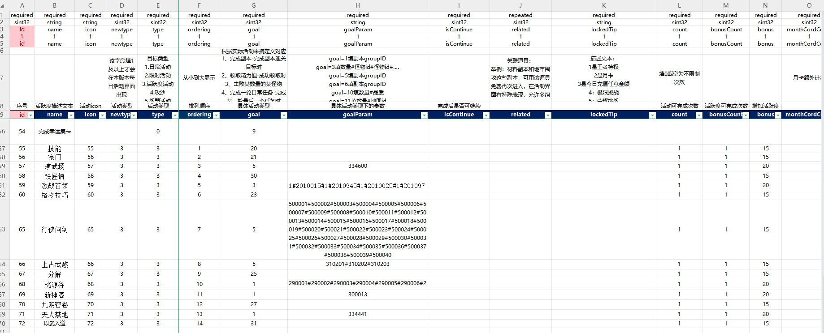
表结构设计

 | ActiveReward表
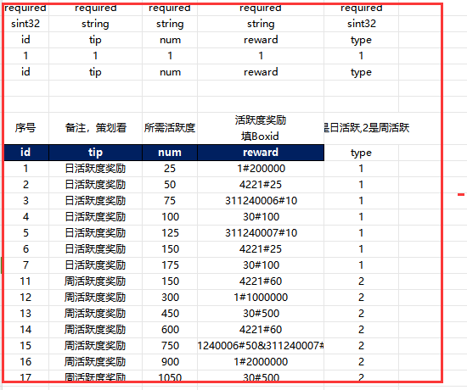

 | Active表

参考图

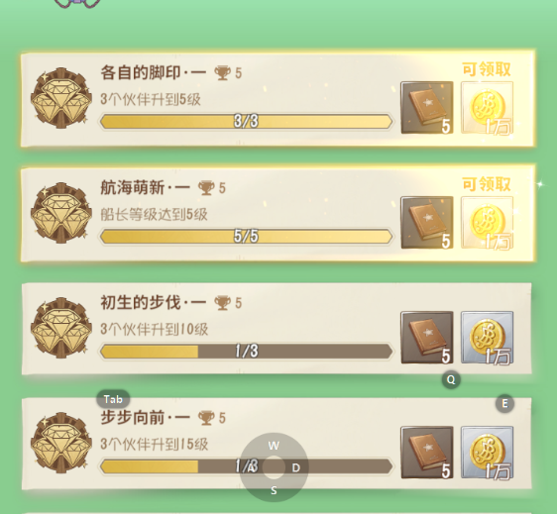
参考图

 | XXXXXXXX界面
 | //当前系统功能设计思路参考（包括游戏）

